상품제안서
한경희 충전식 전기모기채 (보급형) | 상품코드: S02058

 |  |  |  |  |  |  | 02-713-8555 | www.synergygift.co.kr
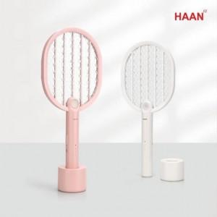

【상세/제작정보】 | KC인증! 3중 구조 그물망 방식! 안전한 이중 스위치!

【인쇄/포장옵션】 | 레이저 / 종이상자

【공급단가】 | 수량 | 50~ | 100~ | 500~ | 1,000~ | 2,000~
*VAT별도 | 단가 | 15,600원 | 14,760원 | 14,040원 | 13,680원 | 13,440원

【상품 URL】 | https://www.synergygift.co.kr:443/src/goods_detail.php?gdno=19392

